Титульный
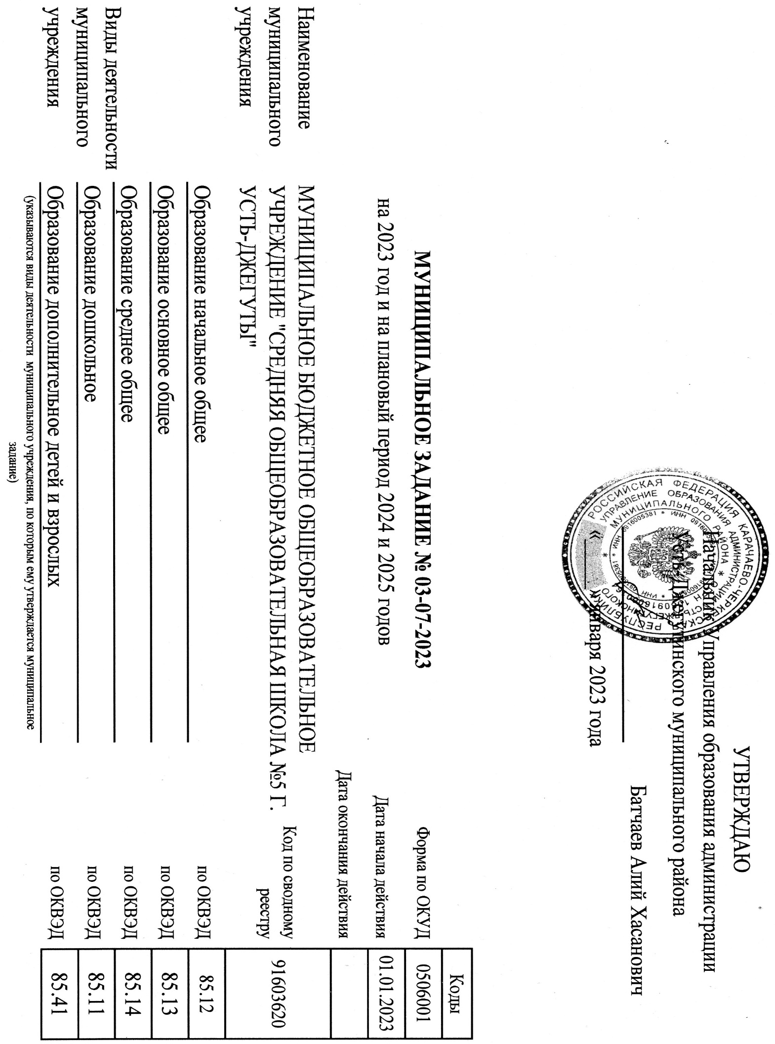
 |  |  |  | УТВЕРЖДАЮ
 |  |  | Начальник Управления образования администрации
 |  |  | Усть-Джегутинского муниципального района
 |  |  |  | Батчаев Алий Хасанович
 |  |  | «_____» января 2023 года

 |  |  |  |  |  | Коды
 | МУНИЦИПАЛЬНОЕ ЗАДАНИЕ № 03-07-2023 |  |  |  | Форма по ОКУД | 0506001
 | на 2023 год и на плановый период 2024 и 2025 годов |  |  | Дата начала действия |  | 2023-01-01
 |  |  |  | Дата окончания действия
Наименование муниципального учреждения |  | МУНИЦИПАЛЬНОЕ БЮДЖЕТНОЕ ОБЩЕОБРАЗОВАТЕЛЬНОЕ УЧРЕЖДЕНИЕ "СРЕДНЯЯ ОБЩЕОБРАЗОВАТЕЛЬНАЯ ШКОЛА №5 Г. УСТЬ-ДЖЕГУТЫ" |  |  | Код по сводному реестру | 91603620

Виды деятельности муниципального учреждения |  | Образование начальное общее |  |  | по ОКВЭД | 85.12
 |  | Образование основное общее |  |  | по ОКВЭД | 85.13
 |  | Образование среднее общее |  |  | по ОКВЭД | 85.14
 |  | Образование дошкольное |  |  | по ОКВЭД | 85.11
 |  | Образование дополнительное детей и взрослых |  |  | по ОКВЭД | 85.41
 |  | (указываются виды деятельности муниципального учреждения, по которым ему утверждается муниципальное задание)

Периодичность |  | 2023 год

